List1
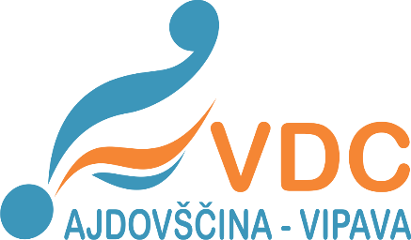  PRIJAVNICA BALINARSKI TURNIR 2017 Ajdovščina, 31. maj 2017
Prijava šteje kot naročilo za izstavljen račun, ki vam ga pošljemo po končanem tekmovanju. Rok za oddajo prijave je 10. maj 2017, na elektronski naslov ajdovscina@vdcajvi.si
EKIPA (LOKALNI PROGRAM):

NASLOV:

DAVČNA ŠTEVILKA:

ŠTEVILO TEKMOVALCEV: |  |  |  |  |  | ŠTEVILO SPREMLJEVALCEV:

KONTAKTNA OSEBA:
TELEFONSKA ŠTEVILKA:
E-POŠTA:

V spodnjih tabelah lahko prvih 5 polj (individualna koda, ime, priimek, datum rojstva ter spol) skopirate iz tabele seznama SOS. Uporabite možnost kopiranja "vrednosti/values".

BALINANJE EKIPNO

Individualna koda | Ime | Priimek | Datum rojstva | Spol | Posebnosti (zdravstvene, gibalne, dieta)

BLIŽANJE POSAMEZNO

Individualna koda | Ime | Priimek | Datum rojstva | Spol | Prijavljen rezultat | Posebnosti (zdravstvene, gibalne, dieta)

